关系图
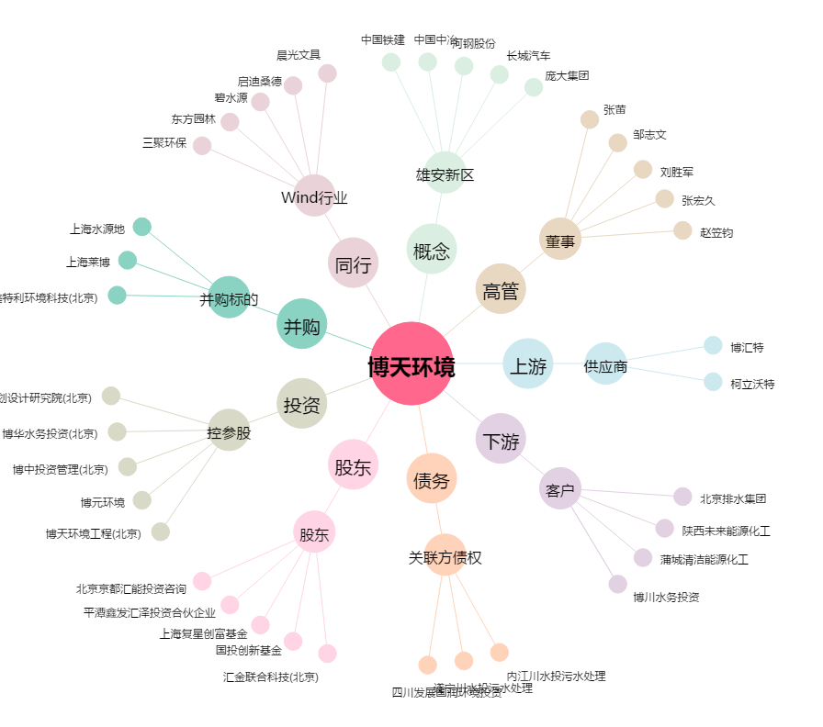
博天环境[603603.SH] - 关系概览图

